Ceník
Velké Hamry 291, 46845
Tel: 483 311 008, 602 180 020
e-mail: ztvzas@ztvz.cz
web: www.ztvz.cz

Ceník hranování (olepování) PUR a formátování

olepovačka hran HOLZHER SPRINT 1329 premium
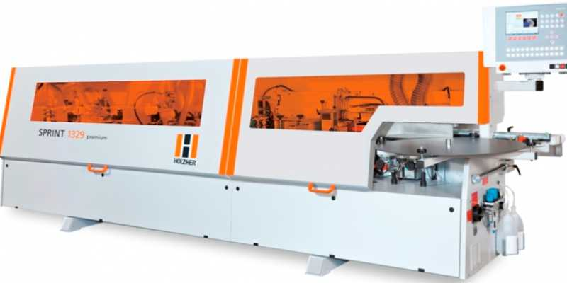
Hranění PUR

hrana do tl 23mm vč. růžků | 22,-kč/bm
hrana tl 23mm - 43mm vč. růžků | 30,-kč/bm
Tvarové olepování * kontaktním lep. | 100,-kč/bm
Hranování EVA od 100m cena domluvou

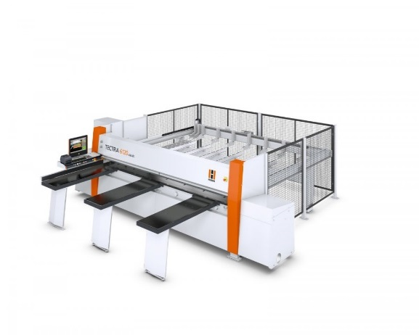
velkoplošné CNC formátovací pile TECTRA 6120

Formátování

Formátování DTDL, HDF, DTDS, MDFS | 75,- kč/m2
Formátování Lesk, Dýhovaný mat. DTL | 105,-kč/m2
při použití tabulky** optimalizace zdarma každá následující 90kč

Ostatní služby
Tuplování | 200,-kč/m2
Dýhování | individuální nacenění
Lisování HPL | individuální nacenění
výroba dílců na NC | individuální nacenění

Balné
účtujeme vždy | 50,-kč/paleta

Doprava
při zakázce nad 15.000kč bez DPH do vzdálenosti 15km (platí pro 1,5t hmotnosti) |  |  | ZDARMA
při zakázce do 15.000kč bez DPH (platí pro 1,5t hmotnosti) |  |  | 10,-kč/km
osobní odběr |  |  | ZDARMA

Ceník je platný od 15.5.2017
veškeré ceny jsou uvedeny bez DPH
* cena za každý započatý metr u dílce |  | ** ke stažení na našich stránkách

